BCG Матрица


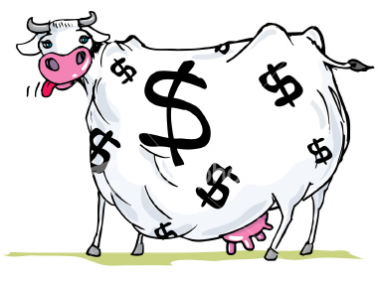
BCG МАТРИЦА

Легенда
 | Инпути потребни за пресметката

 | Бизнис 1 | Бизнис 2 | Бизнис 3 | Бизнис 4 | Бизнис 5 | Бизнис 6 | Бизнис 7 | Бизнис 8 | Бизнис 9 | Бизнис 10
Пазарен удел | 20% | 5% | 18% | 2% | 42% | 7%
Раст на пазарот | 3% | 12% | 29% | 5% | 37% | 12%

Продажби (или Приходи) | 2,000 | 1,000 | 4,500 | 6,750 | 7,800 | 3,500

20% | 3%
5% | 12%
18% | 29%
2% | 5%
42% | 37%
7% | 12%

